상품제안서
멀티픽스 전문가 캠핑용 아웃도어 맥가이버칼 멀티툴 | 상품코드: S32182

 |  |  |  |  |  |  | 02-713-8555 | www.synergygift.co.kr
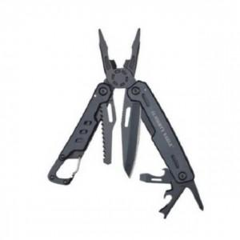

【상세/제작정보】

【인쇄/포장옵션】 | 실크, 레이저 / 포장지포장

【공급단가】 | 수량 | 50~ | 100~ | 500~ | 1,000~ | 2,000~
*VAT별도 | 단가 | 18,490원 | 17,810원 | 17,120원 | 16,440원 | 16,020원

【상품 URL】 | https://www.synergygift.co.kr:443/src/goods_detail.php?gdno=32182

